Легендаинформация
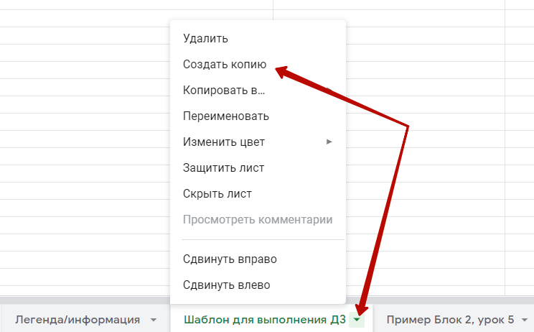
 | Для того, чтобы процесс проходил корректно, и мы могли проверить работу и дать полноценный фидбэк, пожалуйста, сделай следующие действия:
1 | Создай копию этого файла на свой google диск
2 | Переименуй файл, добавив свои фамилию, имя и название курса, например "Курс «Product Manager» Иван Иванов"
3 | Открой доступ для редактирования на почты: productstar.team@gmail.com productstar.homework@gmail.com curatorproductstar@gmail.com | 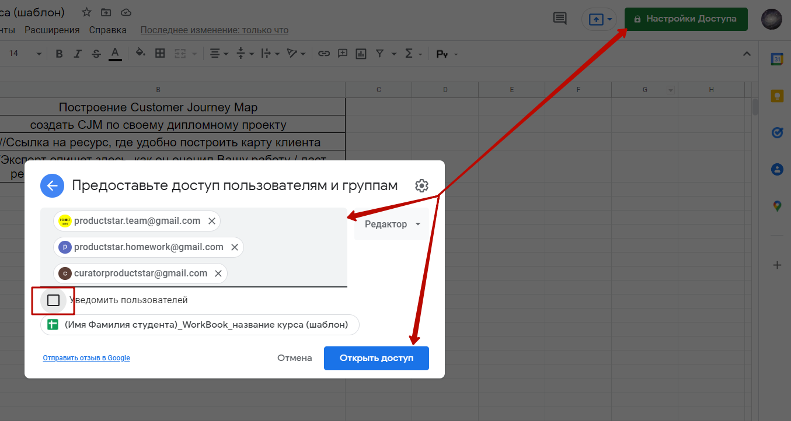
4 | Сделай копию вкладки "Шаблон для выполнения ДЗ"
5 | Выполни работу, при необходимости прикрепляя ссылки на дополнительные инструменты, добавляя скриншоты
6 | Скопируй ссылку на свой лист документа с домашним заданием и вставь в поле в конце урока
7 | В течение 2х рабочих дней на вкладке с ДЗ появится комментарий эксперта, в ячейке B4
8 | По всем вопросам, по процессу сдачи ДЗ, оформлению файла, выполнению задания, вопросам, возникшим во время прохождения урока, пишите, пожалуйста, в кураторский чат https://tttttt.me/MentorProductStarBot в Telegram

HW1 Знакомство с языком Java p2
Название урока | Знакомство с языком Java и инструментами
Задание | Компиляция, запуск java-файла с параметрами
Выполненная работа | 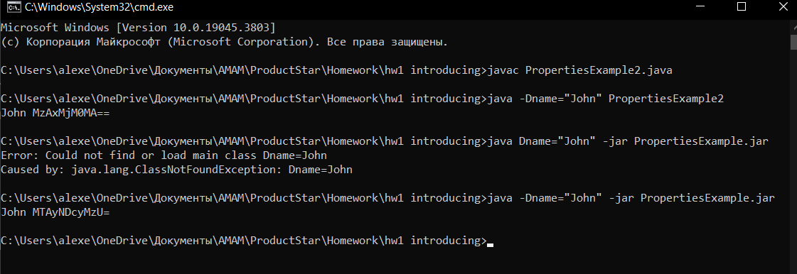
Результат проверки | MTAyNDcyMzU=

Обратная связь по уроку | А тут напишите по желанию свою оцеку задания или урока
Если нужна помощь или возникли вопросы по заданию, напишите куратору и приложите ссылку на урок https://tttttt.me/MentorProductStarBot в Telegram

OLDСтруктуры данных. ДЗ #2
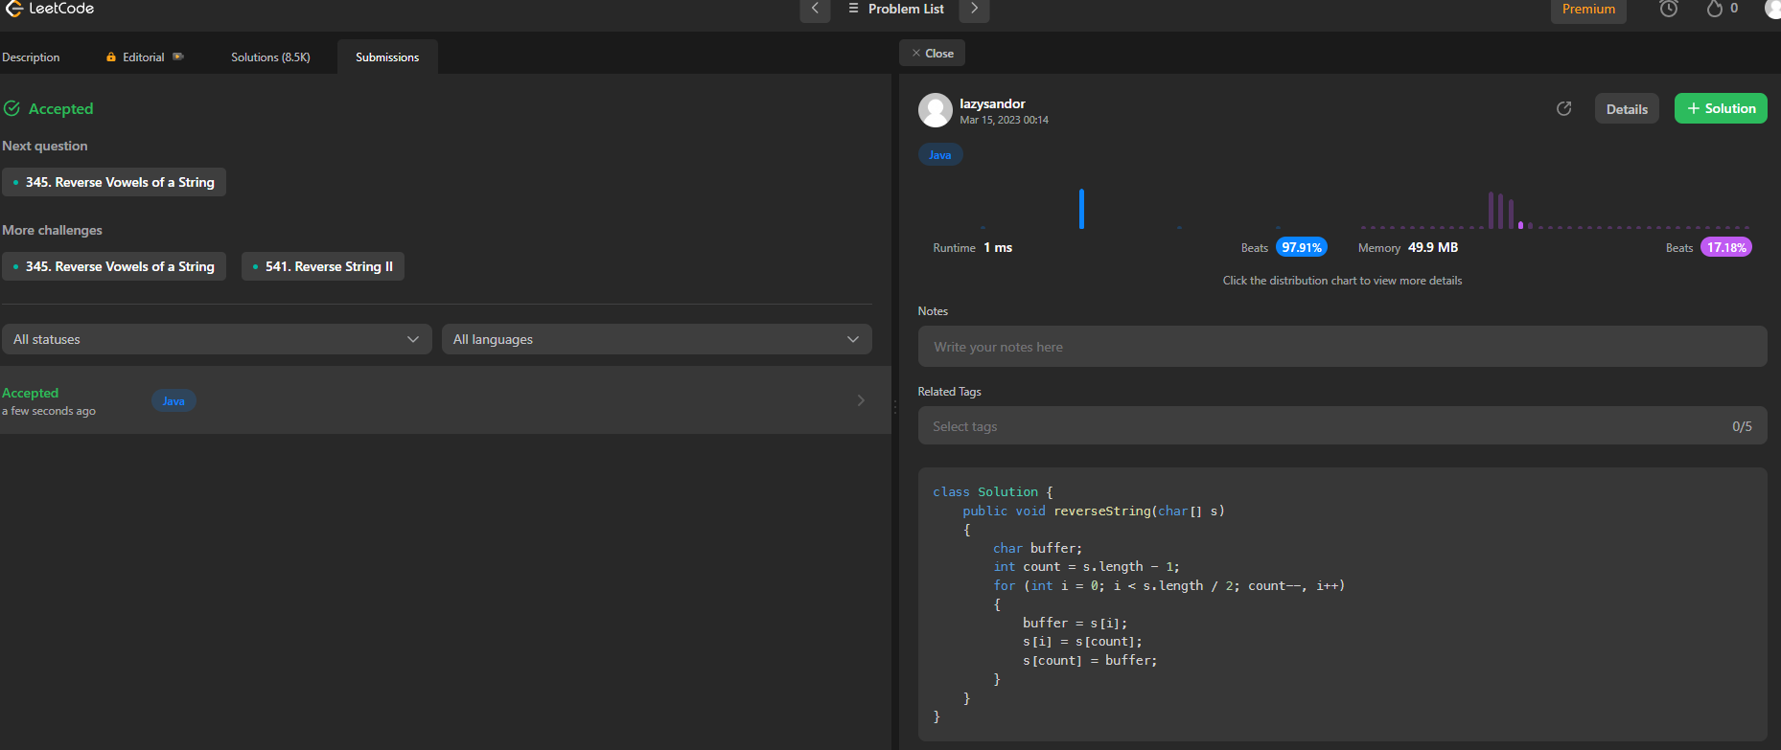
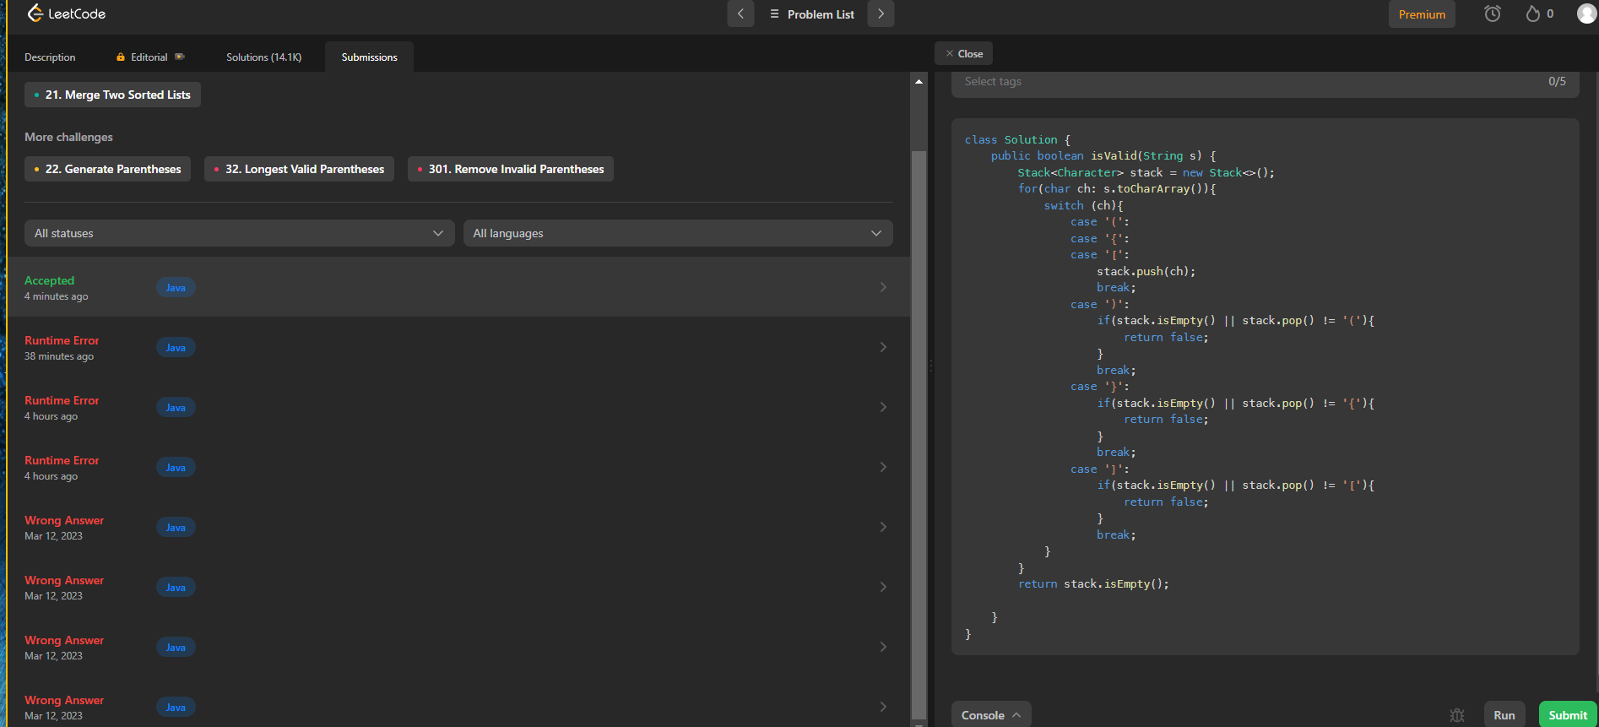
Название урока | Структуры данных
Задание #1 | Задача 1: Реализовать алгоритм reverse (перевернуть) для строки.
Задание #2 | Задача 2: Дана строка S, содержащая только символы '(', ')', '{', '}', '[' и ']'. Определи, является ли ‘правильной’ строка.
Выполненная работа | 1. https://leetcode.com/problems/reverse-string/submissions/915220395/ 2. https://leetcode.com/problems/valid-parentheses/submissions/915180459/
Результат проверки | 15.03 Добрый день, Алексей! Отличный результат! Вы молодец! Задание 1 и 2 выполнены верно. Всё хорошо. Задание принято. Рекомендации (полезные ссылки): Реверс строки. 1. https://javarush.com/groups/posts/2779-reverse-string-v-java-uchimsja-reversirovatjh-stroki-raznihmi-sposobami - Reverse string в Java: учимся реверсировать строки разными способами 2. https://www.techiedelight.com/ru/10-ways-reverse-a-string-java/ - Перевернуть строку в Java 10 различными способами Сбалансированные скобки: 1. https://for-each.dev/lessons/b/-java-balanced-brackets-algorithm - Алгоритм сбалансированных скобок в Java 2. https://devmark.ru/article/nested-brackets - Проверка вложенности скобок ____________ Владислав, ментор HomeWork Team. Если у Вас возникнут вопросы, пожалуйста напишите их сюда https://tttttt.me/MentorProductStarBot. Иначе, я не увижу Вашего сообщения и оно останется без ответа

Обратная связь по уроку | Больше практических заданий на основе воркшопа - лично мне 2-е задание тяжело далось (нужные методы "вымучиваешь" из сети)
Если нужна помощь или возникли вопросы по заданию, напишите куратору и приложите ссылку на урок https://tttttt.me/MentorProductStarBot в Telegram

🚀
 |  | 
Присоединяйтесь к нашей Академии! Нажмите на ссылку, там вас ждет ускоренный трек углубленного обучения в сопровождении наших лучших трекеров и экспертов. Нажимайте аккуратно. Ваша жизнь может изменится в лучшую сторону ; ) | Хотите применить свои знания на реальном проекте? В таком, где задачи ставят потенциальные работодатели и лидеры индустрии. Если нажмете на эту ссылку, ваша жизнь больше никогда не будет прежней. Странно, что вы дочитали до этой строчки, и до сих пор не перешли по ссылке. ))) Нажимайте уже! Встретимся на **ProductWork.** | Приводите друзей и получайте до 10 000 рублей! Если нажмете на ссылку, то увидите нашу реферальную программу. Это выгодно для всех - и для вас, и для нас и для ваших знакомых. Наш отдел маркетинга, лучше сделает бонус* для вас, чем потратит бюджет на рекламу. К тому же у вас будет своя реферальная ссылка, прямо как у топовых блогеров. )) Нажимайте уже! Сделаем вас нашим партнером. ; )

